Graphe IL
Inner Layer - Lead End
 | Theoretical | Real Coil
 | 280.86 | 280.98
 | 274.12 | 273.39
 | 272.3 | 271.79
 | 265.61 | 264.8
 | 263.78 | 263.29
 | 262.16 | 261.75
 | 254.06 | 252.94
 | 252.19 | 250.93
 | 245.32 | 243.27
 | 243.44 | 241.26
 | 241.22 | 238.95
 | 238.98 | 237.01
 | 236.7 | 234.99
 | 234.4 | 232.67
 | 232.06 | 230.62
 | 229.68 | 228.61
 | 209.67 | 208.71
 | 207.78 | 204.98
 | 186.7 | 185.57
 | 184.82 | 181.43
 | 182.12 | 178.8
 | 179.36 | 176.55
 | 176.54 | 174.28
 | 173.65 | 172.24
 | 170.68 | 170.18
 | 167.61 | 167.75
 | 164.42 | 165.65
 | 159.66 | 161.08
COUCHE INTERNE - COTE CONNEXIONS (IL-LE / CS-CC) | COUCHE INTERNE - COTE OPPOSE AUX CONNEXIONS (IL-RE / NCS-COC)
Inner Layer - Return End
 | Theoretical | Real Coil
 | 226.73 | 226.79
 | 225.1 | 225.18
 | 211.44 | 211.28
 | 209.63 | 209.6
 | 207.98 | 208.09
 | 206.32 | 206.29
 | 191.15 | 190.88
 | 189.27 | 188.34
 | 187.05 | 186.18
 | 184.81 | 184.05
 | 182.53 | 181.95
 | 180.23 | 179.75
 | 177.89 | 177.75
 | 175.51 | 175.62
 | 173.1 | 173.49
 | 132.53 | 133.49
 | 130.65 | 129.64
 | 128.2 | 126.66
 | 125.7 | 124.27
 | 123.14 | 122
 | 120.53 | 119.82
 | 117.85 | 117.78
 | 115.08 | 115.34
 | 112.23 | 113.25
 | 109.26 | 111.09
 | 98.91 | 100.5

Graphes OL
COUCHE EXTERNE - COTE CONNEXIONS (IL-LE / CS-CC) | COUCHE EXTERNE - COTE OPPOSE AUX CONNEXIONS (IL-RE / NCS-COC)
Outer Layer - Lead End
 | Theoretical | Real Coil
 | 290.98 | 291.14
 | 277.56 | 278.33
 | 275.64 | 276.56
 | 273.8 | 275.03
 | 271.96 | 273.22
 | 270.1 | 271.49
 | 268.24 | 269.57
 | 266.38 | 267.82
 | 264.51 | 265.55
 | 262.63 | 263.66
 | 260.75 | 261.47
 | 258.86 | 259.5
 | 256.96 | 257.74
 | 255.05 | 255.68
 | 253.15 | 253.75
 | 251.22 | 251.76
 | 249.3 | 250.06
 | 247.36 | 247.89
 | 245.42 | 245.53
 | 222.36 | 222.74
 | 220.64 | 219.65
 | 197.29 | 197.18
 | 195.38 | 194.39
 | 193.26 | 192.04
 | 191.12 | 189.77
 | 188.98 | 187.58
 | 186.72 | 185.33
 | 184.58 | 183.3
 | 182.37 | 180.99
 | 180.08 | 179
 | 177.79 | 177.04
 | 175.41 | 175
 | 173.04 | 172.84
 | 170.68 | 170.88
 | 168.22 | 168.46
 | 165.74 | 166.2
 | 163.17 | 164.1
 | 158.42
Outer Layer - Return End
 | Theoretical | Real Coil
 | 223.23 | 223.75
 | 221.39 | 221.9
 | 219.54 | 220.39
 | 217.68 | 218.64
 | 215.82 | 216.74
 | 213.96 | 214.87
 | 212.09 | 213.13
 | 210.21 | 210.77
 | 208.33 | 208.74
 | 206.44 | 206.78
 | 204.54 | 204.46
 | 202.63 | 202.19
 | 200.73 | 200.61
 | 198.81 | 198.59
 | 196.88 | 196.88
 | 194.95 | 194.95
 | 193 | 193.13
 | 191.05 | 190.86
 | 144.87 | 144.74
 | 142.95 | 141.7
 | 140.91 | 140
 | 138.83 | 137.59
 | 136.75 | 135.73
 | 134.65 | 133.78
 | 132.52 | 131.49
 | 130.38 | 129.43
 | 128.22 | 127.48
 | 126.02 | 125.2
 | 123.8 | 123.15
 | 121.55 | 121.03
 | 119.27 | 118.88
 | 116.93 | 116.9
 | 114.62 | 114.48
 | 112.24 | 112.21
 | 109.82 | 109.99
 | 99.42

ROXIE DATA
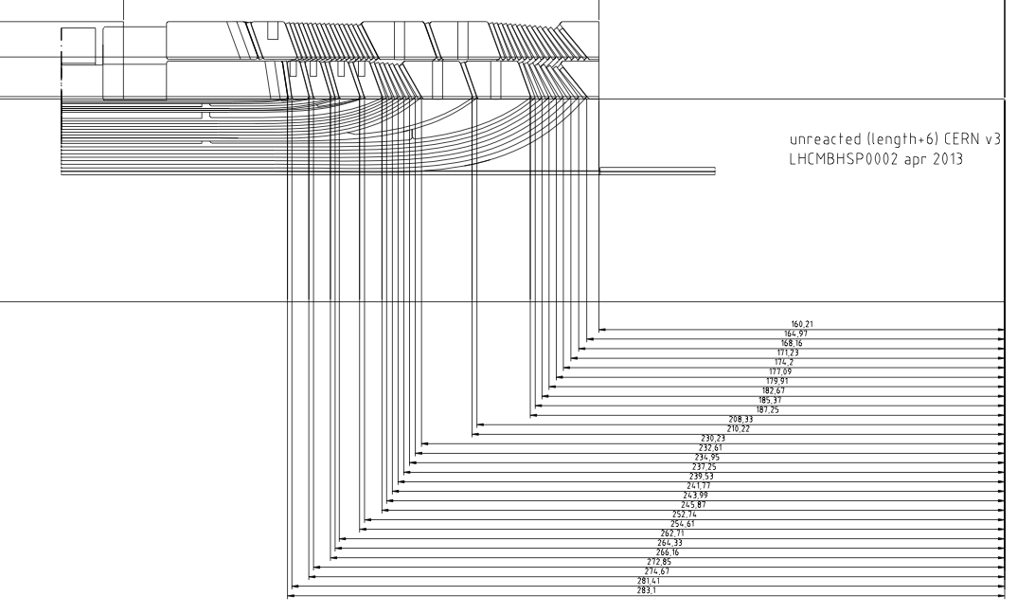
COIL-IL_LE |  | design | delta/turn
0 = spacer |  | (ROXIE ref.)
0 | C3LI-K | 283.1 | 0
1 | TURN1 | 281.41 | -1.69
0 | C3LI-6 | 274.67 | 0
2 | TURN2 | 272.85 | -1.82
0 | C3LI-5 | 266.16 | 0
3 | TURN3 | 264.33 | -1.83
4 | TURN4 | 262.71 | -1.62
0 | C3LI-4 | 254.61 | 0
5 | TURN5 | 252.74 | -1.87
0 | C3LI-3 | 245.87 | 0
6 | TURN6 | 243.99 | -1.88
7 | TURN7 | 241.77 | -2.22
8 | TURN8 | 239.53 | -2.24
9 | TURN9 | 237.25 | -2.28
10 | TURN10 | 234.95 | -2.3
11 | TURN11 | 232.61 | -2.34
12 | TURN12 | 230.23 | -2.38
0 | C3LI-2 | 210.22 | 0
13 | TURN13 | 208.33 | -1.89
0 | C3LI-1 | 187.25 | 0
14 | TURN14 | 185.37 | -1.88
15 | TURN15 | 182.67 | -2.7
16 | TURN16 | 179.91 | -2.76
17 | TURN17 | 177.09 | -2.82
18 | TURN18 | 174.2 | -2.89
19 | TURN19 | 171.23 | -2.97
20 | TURN20 | 168.16 | -3.07
21 | TURN21 | 164.97 | -3.19
0 | C3LI-S | 160.21 | 0

COIL IL RE |  | design | delta/turn
0 = spacer |  | (ROXIE ref.)
0 | C3RI-K | 229.09 | 0
1 | TURN1 | 227.45 | -1.64
2 | TURN2 | 225.82 | -1.63
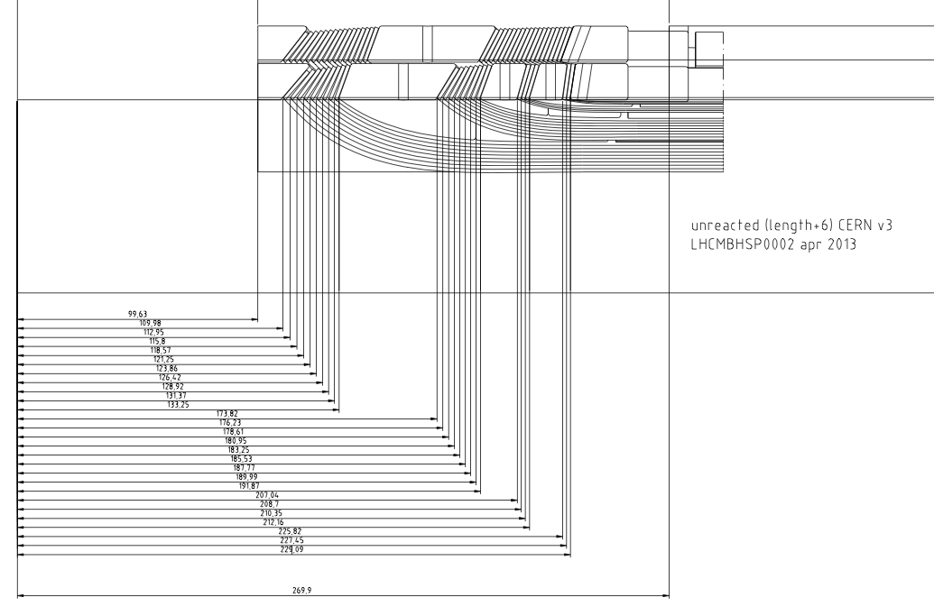
0 | C3RI-3 | 212.16 | 0
3 | TURN3 | 210.35 | -1.81
4 | TURN4 | 208.7 | -1.65
5 | TURN5 | 207.04 | -1.66
0 | C3RI-2 | 191.87 | 0
6 | TURN6 | 189.99 | -1.88
7 | TURN7 | 187.77 | -2.22
8 | TURN8 | 185.53 | -2.24
9 | TURN9 | 183.25 | -2.28
10 | TURN10 | 180.95 | -2.3
11 | TURN11 | 178.61 | -2.34
12 | TURN12 | 176.23 | -2.38
13 | TURN13 | 173.82 | -2.41
0 | C3RI-1 | 133.25 | 0
14 | TURN14 | 131.37 | -1.88
15 | TURN15 | 128.92 | -2.45
16 | TURN16 | 126.42 | -2.5
17 | TURN17 | 123.86 | -2.56
18 | TURN18 | 121.25 | -2.61
19 | TURN19 | 118.57 | -2.68
20 | TURN20 | 115.8 | -2.77
21 | TURN21 | 112.95 | -2.85
22 | TURN22 | 109.98 | -2.97
0 | C3RI-S | 99.63 | 0

COIL OL_LE
 |  | design | delta/turn
0 = spacer |  | (ROXIE ref.)
0 | C3LO-K | 294.87 | 0
1 | TURN1 | 292.77 | -2.1
0 | C3LO-3 | 279.35 | 0
2 | TURN2 | 277.43 | -1.92
3 | TURN3 | 275.59 | -1.84
4 | TURN4 | 273.75 | -1.84
5 | TURN5 | 271.89 | -1.86
6 | TURN6 | 270.03 | -1.86
7 | TURN7 | 268.17 | -1.86
8 | TURN8 | 266.3 | -1.87
9 | TURN9 | 264.42 | -1.88
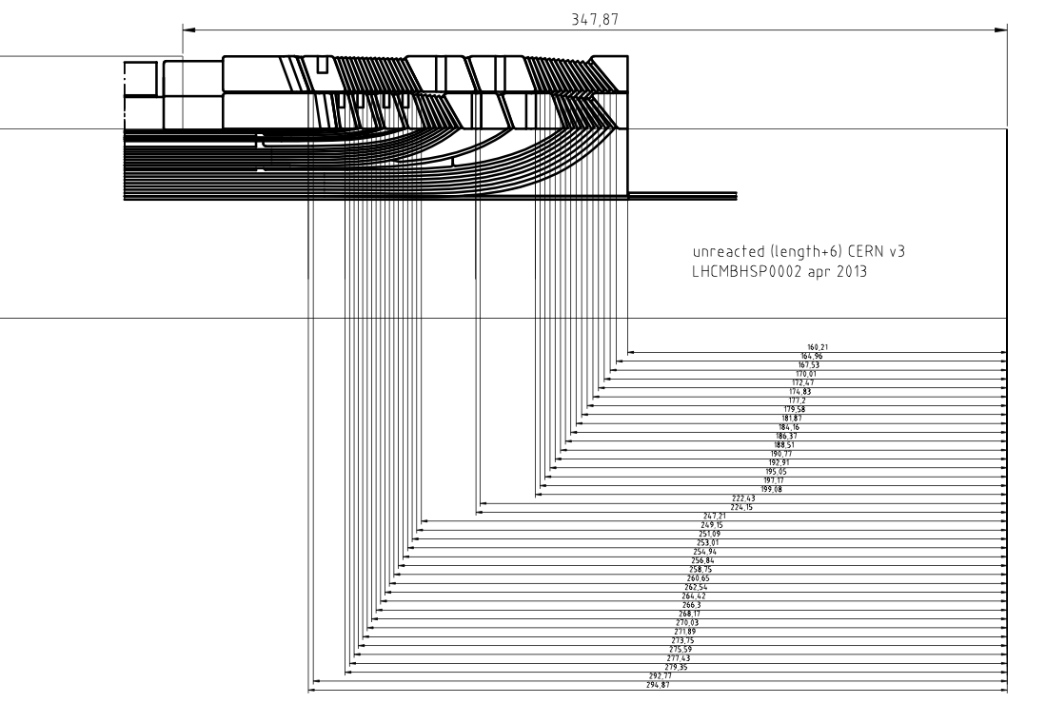
10 | TURN10 | 262.54 | -1.88
11 | TURN11 | 260.65 | -1.89
12 | TURN12 | 258.75 | -1.9
13 | TURN13 | 256.84 | -1.91
14 | TURN14 | 254.94 | -1.9
15 | TURN15 | 253.01 | -1.93
16 | TURN16 | 251.09 | -1.92
17 | TURN17 | 249.15 | -1.94
18 | TURN18 | 247.21 | -1.94
0 | C3LO-2 | 224.15 | 0
19 | TURN19 | 222.43 | -1.72
0 | C3LO-1 | 199.08 | 0
20 | TURN20 | 197.17 | -1.91
21 | TURN21 | 195.05 | -2.12
22 | TURN22 | 192.91 | -2.14
23 | TURN23 | 190.77 | -2.14
24 | TURN24 | 188.51 | -2.26
25 | TURN25 | 186.37 | -2.14
26 | TURN26 | 184.16 | -2.21
27 | TURN27 | 181.87 | -2.29
28 | TURN28 | 179.58 | -2.29
29 | TURN29 | 177.2 | -2.38
30 | TURN30 | 174.83 | -2.37
31 | TURN31 | 172.47 | -2.36
32 | TURN32 | 170.01 | -2.46
33 | TURN33 | 167.53 | -2.48
34 | TURN34 | 164.96 | -2.57
0 | C3LO-S | 160.21 | 0

 |  | design | delta/turn
0 = spacer |  | (ROXIE ref.)
0 | C3RO-K | 225.35 | 0
1 | TURN1 | 223.44 | -1.91
2 | TURN2 | 221.6 | -1.84
3 | TURN3 | 219.75 | -1.85
4 | TURN4 | 217.89 | -1.86
5 | TURN5 | 216.03 | -1.86
6 | TURN6 | 214.17 | -1.86
7 | TURN7 | 212.3 | -1.87
8 | TURN8 | 210.42 | -1.88
9 | TURN9 | 208.54 | -1.88
10 | TURN10 | 206.65 | -1.89
11 | TURN11 | 204.75 | -1.9
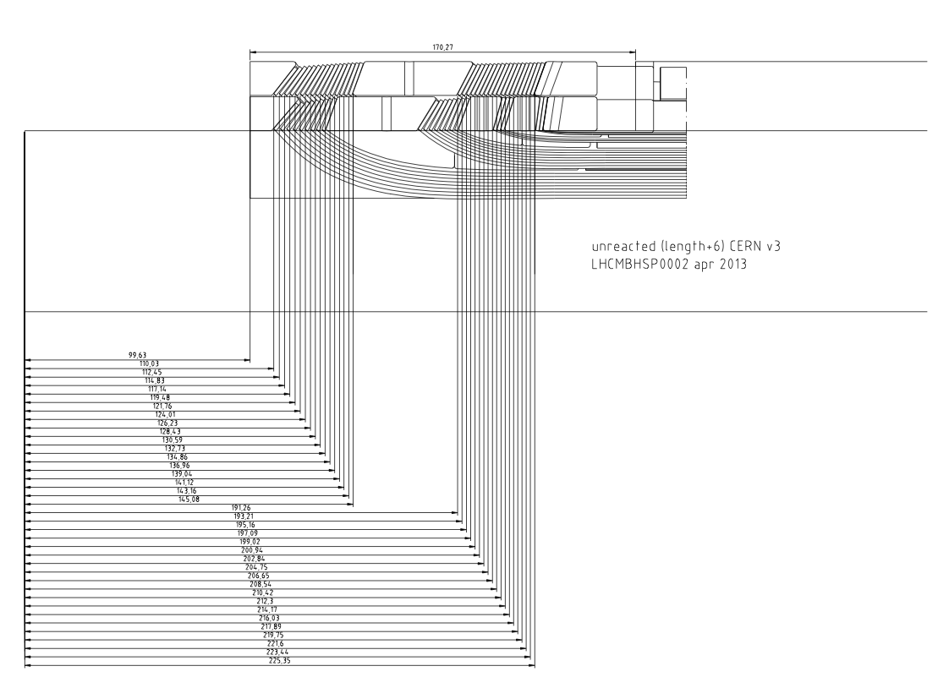
12 | TURN12 | 202.84 | -1.91
13 | TURN13 | 200.94 | -1.9
14 | TURN14 | 199.02 | -1.92
15 | TURN15 | 197.09 | -1.93
16 | TURN16 | 195.16 | -1.93
17 | TURN17 | 193.21 | -1.95
18 | TURN18 | 191.26 | -1.95
0 | C3RO-1 | 145.08 | 0
19 | TURN19 | 143.16 | -1.92
20 | TURN20 | 141.12 | -2.04
21 | TURN21 | 139.04 | -2.08
22 | TURN22 | 136.96 | -2.08
23 | TURN23 | 134.86 | -2.1
24 | TURN24 | 132.73 | -2.13
25 | TURN25 | 130.59 | -2.14
26 | TURN26 | 128.43 | -2.16
27 | TURN27 | 126.23 | -2.2
28 | TURN28 | 124.01 | -2.22
29 | TURN29 | 121.76 | -2.25
30 | TURN30 | 119.48 | -2.28
31 | TURN31 | 117.14 | -2.34
32 | TURN32 | 114.83 | -2.31
33 | TURN33 | 112.45 | -2.38
34 | TURN34 | 110.03 | -2.42
0 | C3RO-S | 99.63 | 0

